設定シート説明
ConfigurationSheet作成方法

①まずどの単位でデータを出力するか決定します。
出力したい情報はどの単位でしょうか？
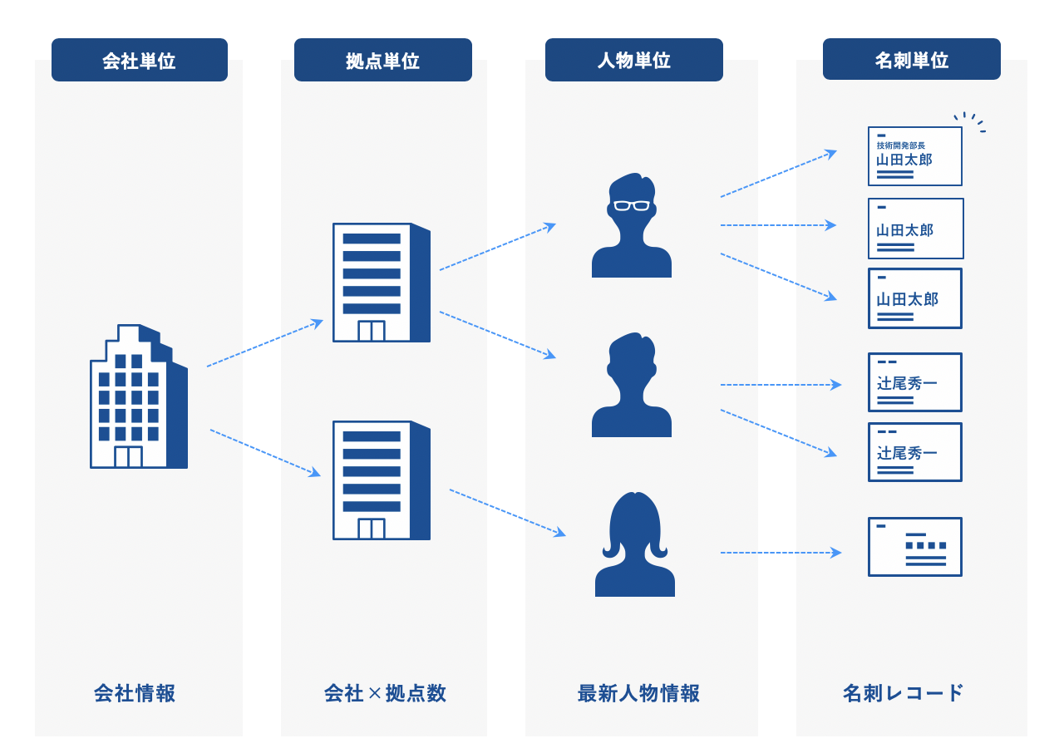

 |  |  | 出力例
 | ・会社（法人・組織）単位 | 会社単位でユニークです。１法人１レコードとなります。最大の単位です。 | 組織名 | SOC（ユニーク） | ・・・・
 |  | 会社情報の識別子であるSOC（Sansan Organization Code）が付与されます。 | Sansan株式会社 | 9999999999999
 |  |  | yonyon株式会社 | 8888888888888

 | ・拠点単位 | 該当する会社の拠点単位でユニークです。 | 組織名 | SOC | 拠点名 | SLC（ユニーク） | ・・・
 |  | 会社情報の識別子であるSOCと、拠点情報の識別子であるSLC（Sansan Location Code）が付与されます。 | Sansan株式会社 | 9999999999999 | 東京本社 | 1111111111111
 |  |  | Sansan株式会社 | 9999999999999 | 関西支店 | 2222222222222
 |  |  | yonyon株式会社 | 8888888888888 | 東京本社 | 3333333333333
 |  |  | yonyon株式会社 | 8888888888888 | 横浜営業所 | 4444444444444

 | ・人物単位 | 人物単位でユニークです。同一人物の情報が複数あっても、最新の人物情報を出力します。 | 組織名 | SOC | 拠点名 | SLC | 姓名 | personId（ユニーク） | ・・・
 |  | 会社情報の識別子であるSOC、拠点情報の識別子であるSLC、および人物情報の識別子である人物IDが付与されます。 | Sansan株式会社 | 9999999999999 | 東京本社 | 1111111111111 | 山田太郎 | a111111111111111
 |  |  | Sansan株式会社 | 9999999999999 | 東京本社 | 1111111111111 | 山田花子 | b111111111111112
 |  |  | Sansan株式会社 | 9999999999999 | 関西支店 | 2222222222222 | 〇〇太郎 | c111111111111113
 |  |  | yonyon株式会社 | 8888888888888 | 東京本社 | 3333333333333 | ✕✕✕✕ | e111111111111115

 | ・名刺単位 | Sansanに登録されている名刺単位の情報です。名刺に振られる、名刺ID単位のデータです。最小の単位です。 | 組織名 | SOC | 拠点名 | SLC | 姓名 | personId | 名刺ID（ユニーク） | 名刺交換日 | 部署 | 役職 | ・・・
 |  | 同一人物の名刺が複数存在した場合は、複数出力されます。 | Sansan株式会社 | 9999999999999 | 東京本社 | 1111111111111 | 山田太郎 | a111111111111111 | aaaaa111111111111 | 2015-10-01 | 営業部
 |  |  | Sansan株式会社 | 9999999999999 | 東京本社 | 1111111111111 | 山田太郎 | a111111111111111 | bbbbbb22222222222 | 2018-04-10 | マーケティング部 | マネージャー
 |  |  | Sansan株式会社 | 9999999999999 | 東京本社 | 1111111111111 | 山田太郎 | a111111111111111 | cccccc333333333333 | 2020-03-15 | 管理部 | 部長
 |  |  | Sansan株式会社 | 9999999999999 | 東京本社 | 1111111111111 | 山田花子 | b111111111111112 | dddddd44444444444 | 2017-02-20 | 秘書課
 |  |  | Sansan株式会社 | 9999999999999 | 東京本社 | 1111111111111 | 山田花子 | b111111111111112 | eeeeee55555555555 | 2019-04-15 | 秘書課 | 課長

 | ・取込CSV | CSVインポートで取込を行ったファイルに、Sansan Data Hubが保持している情報を付与して出力させます。 | 取込CSVの項目↓ |  |  |  | Sansan Data Hubが識別して付与した項目↓
 |  | 「名刺単位」と同様のデータを付与することができます。 | ID | 会社名 | 住所 | 電話番号 | 組織名 | SOC | 拠点名 | SLC | 国税庁法人番号 | 帝国データバンク・・・
 |  |  | 123456789 | Sansan | 東京都港区青山・・・ | 03-9999-99XX | Sansan株式会社 | 9999999999999 | 東京本社 | 1111111111111 | 9999999999999 | 1234567890123

②出力したい単位の設定シートを選択します
 | ・設定シート（会社）
 | ・設定シート（拠点）
 | ・設定シート（人物）
 | ・設定シート（名刺）
 | ・設定シート（取込CSV）

③出力させたい項目を「出力する」に変更します

④※出力対象に設定シート(CSV)が含まれる場合※ 出力する取込CSVフォーマットの「画面表示名」を記入します

「取込CSV画面表示名」は、ConfigurationSheet（CSV）の「画面表示名」をそのまま転記してください。
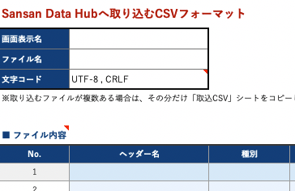

ConfigurationSheet（CSV）

もし出力する取込CSVフォーマットが複数存在する場合は、「設定シート（取込CSV）」シートをコピーのうえ、それぞれに出力したい「画面表示名」を記入してください。

⑤Sansan社にて作業いたします。feedID、認証用キー発行用URLは設定完了後にお渡しいたします。

<補足>
 | ※１出力ソースの説明は以下の通り
 | ※1出力ソース説明
 | Sansan組織 | 名刺情報から会社・組織情報を抜き出して名寄せした情報です。
 |  | 特徴としては、「常に最新の情報が反映され続ける」ことです。
 |  | 例）
 |  | 「Sansan株式会社 本社 佐藤一郎」の名刺を1月1日に取り込み、
 |  | 「Sansan株式会社 関西支店 鈴木次郎」の名刺を1月2日に取り込んだ場合、
 |  | SansanCI_組織の「Sansan株式会社」の住所情報は関西支店の住所が取り込まれます。

 | Sansan拠点 | 名刺情報から会社・組織情報を抜き出し、さらに住所単位で名寄せした情報です。
 |  | 会社・組織情報の名寄せができた情報に対してのみ、住所単位の名寄せが可能です。

 | Sansan人物 | 名刺情報から最新の人物情報を名寄せした情報です。
 |  | 特徴としては、「常に最新の情報が反映され続ける」ことです。
 |  | AIが対象人物の名刺の流通量や流通時期をもとに最新判定をしています。

 | 国税庁 | 国税庁に登録されている企業情報です。
 |  | Sansan Data Hubは国税庁の情報DBとAPI連携しており、毎日最新の情報を反映させております。

 | 帝国データバンク | 帝国データバンクに登録されている企業情報です。
 |  | 国税庁の情報に比べて項目が豊富ですが、更新頻度は四半期に1度です。

 | Sansan名刺 | Sansanに登録されている名刺単位の情報です。
 |  | 同一人物でも複数名刺があればレコードは複数になります。

 | ターゲティングタグ | 当社が独自にデータを収集している企業に紐づく業種区分や動向に関する情報です。

